blockstatus（自动）
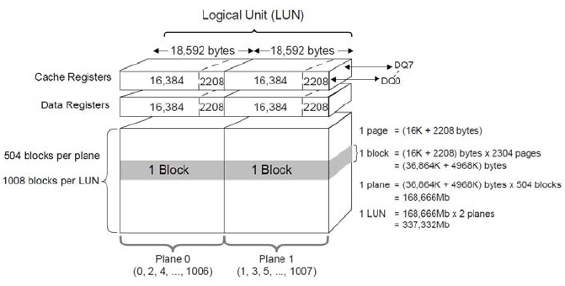
字段 | 类型 | 长度 | NULL | 键 | 描述 | 示例 | 备注
blockID | varchar | 11 | 否 | 是 | string(chip+ce+die+block) | 00503000100 | chip占三位，ce两位，die两位，block四位，不够前面补0，拼字符串
modelID | int | 2 | 否 | 否 | modelID，外键
chip | int | 10 | 否 | 否 | chip号 | 5 | 三位数，其中intel∈[0,200)，toshiba∈[200,400)
ce | int | 3 | 否 | 否 | ce号 | 3
die | int | 3 | 否 | 否 | die号 | 0
blocknum | int | 15 | 否 | 否 | blocknum号 | 100 | 以B16为例，每个die有1008个块，分为两个plane，双数plane 0，单数plane 1
pe | int | 16 | 否 | 否 | pe数 | 6055
recordtime | timestamp | 0 | 否 | 否 | 记录时间 | date.now

